Instruções
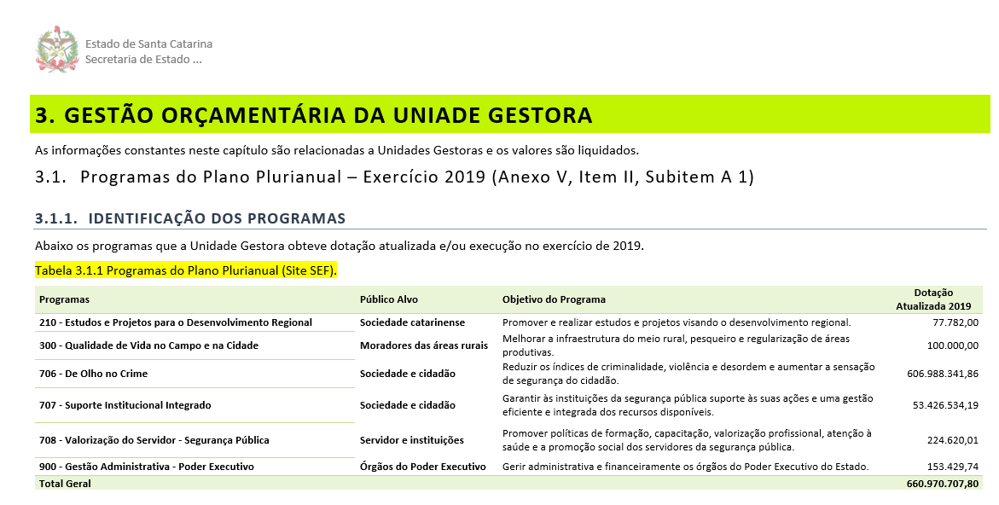
1. Selecione a Unidade Gestora

2. Cole a tabela no título 3.1.1 Identificação dos Programas

